시트1
데이터 수집
SKN Family AI Camp 13기 : 최종프로젝트 6팀
프로젝트 주제 | LLM을 활용한 사내 업무지원 챗봇
데이터 출처 | 한국인터넷진흥원(KISA) | 데이터 형태 | PDF파일 | 데이터 정보 및 분량(사이즈) | 정관(1개, pdf) 규정(11개, pdf) 규칙(39개, pdf) 지침(76개, pdf)
데이터 수집 계기 | 본 프로젝트는 사내 임직원들이 일상적인 업무 수행 중 자주 마주하는 규정, 지침, 업무 프로세스에 대해 보다 신속하고 정확하게 정보를 얻을 수 있도록 지원하는 LLM 기반 사내 가이드봇 개발을 목표로 하고 있습니다. 특히 인사, 회계, 보안, 복무 등 다양한 분야의 내규나 업무 가이드는 문서 형태로만 보관되거나 접근성이 떨어지는 경우가 많아, 실무자가 필요한 내용을 즉시 찾기 어려운 문제가 존재합니다. 이에 따라 기관내규 데이터를 수집하여, RAG 기반 질의응답 시스템의 핵심 벡터DB 소스 로 활용하고, 해당 내규들은 공공기관 특성상 체계적으로 정리되어 있으며, 실제 공공 조직의 규정 사례로도 신뢰도가 높으므로 AI가 생성하는 응답의 정확성과 현장 적용성을 동시에 높이는 데 중요한 역할을 할 수 있다고 생각했습니다. 또한 향후 유사한 조직의 내부 문서에도 확장 적용이 가능하다는 점에서, 본 데이터 수집은 기술적 타당성과 실용적 필요성을 동시에 충족하는 기반 작업이라고 생각합니다.
데이터출처 | https://www.kisa.or.kr/609
원본 데이터 | 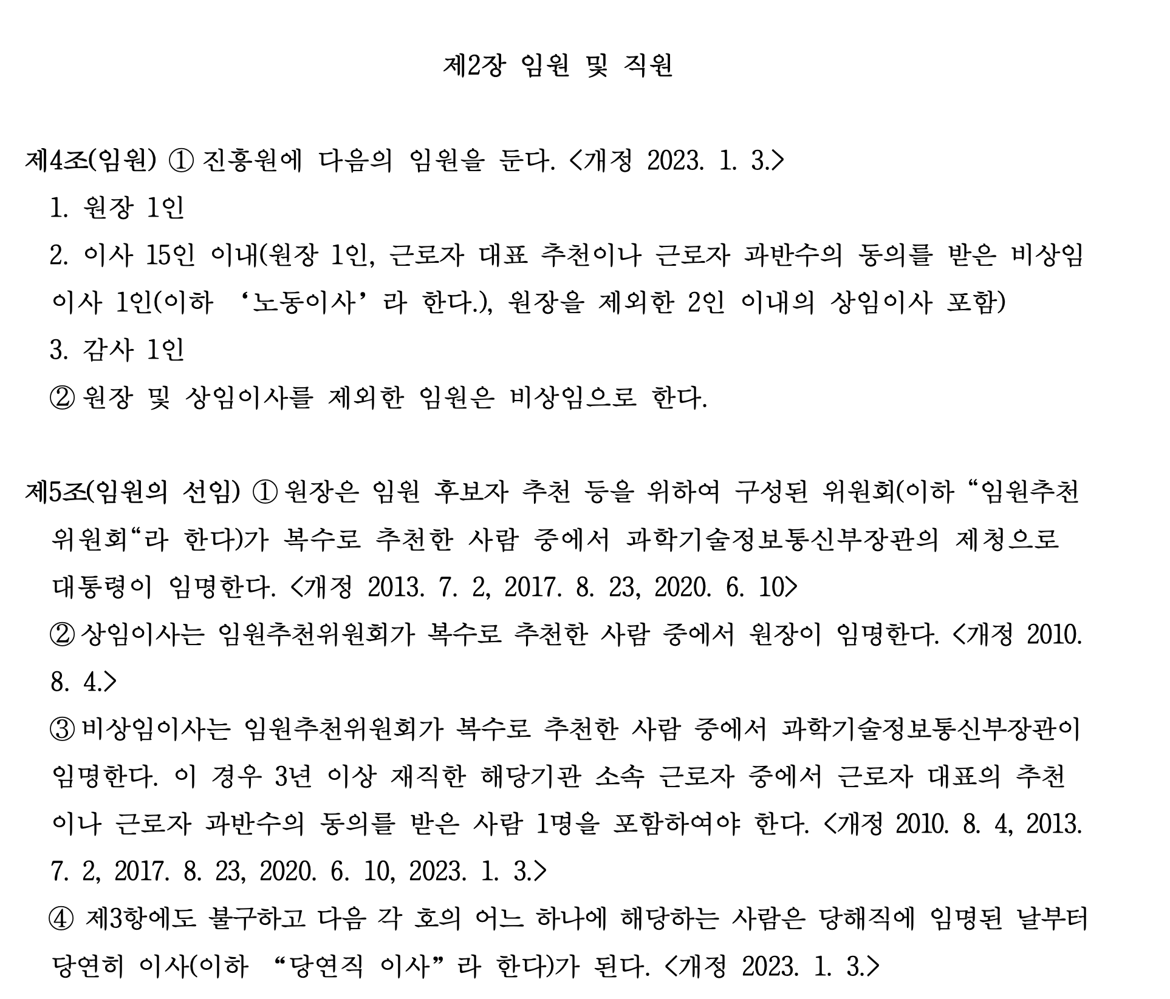 |  |  |  |  | t
 | <한국인터넷진흥원 정관(240715) 중 일부>
데이터 전처리 시 유의해야 할 점 | 한국인터넷진흥원 정관 문서의 경우, 기본적으로 조문 형식으로 구성되어 있어 항목별로 비교적 구조화되어 있지만, 실제 PDF 문서에서는 제목, 본문, 각주 및 부칙 등의 요소가 시각적으로 구분되어 있지만, 형식적으로는 구분이 안되어있을 수 있습니다. 예를 들어 조문 번호와 조문 내용 사이에 줄바꿈 없이 이어지는 경우, 전처리 과정에서 번호와 내용이 분리되지 않거나 혼합될 수 있고, 부칙 항목은 과거 개정 이력을 포함하고 있어 정관 본문과 구분하여 처리해야 의미 있는 질의응답 시스템을 구축할 수 있다고 생각합니다. 따라서 전처리 시 조항 번호, 조항 제목, 조문 내용, 부칙 등의 요소를 명확히 분리하여 구조화하는 작업이 필요하고, 특히 RAG 기반 검색이나 유사도 기반 문서 조회 기능을 적용하기 위해서는 각 Chunk가 독립된 의미 단위를 유지하도록 전처리하는 것이 중요하기에 전처리시 유의해야 될 것 같다고 판단하고 있습니다.

